참조_주요화면구성MAP
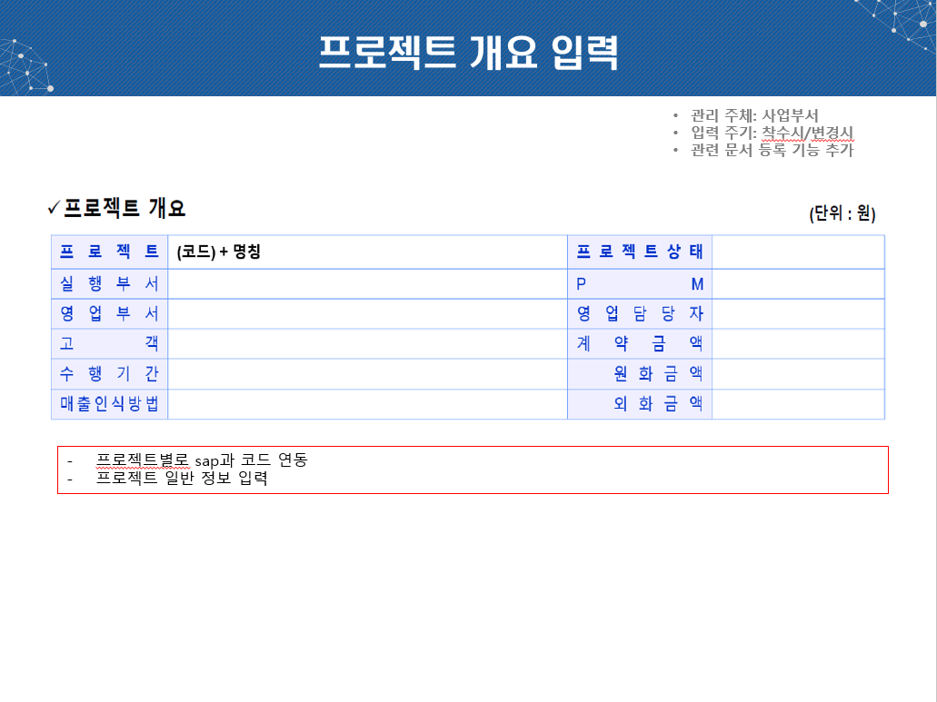
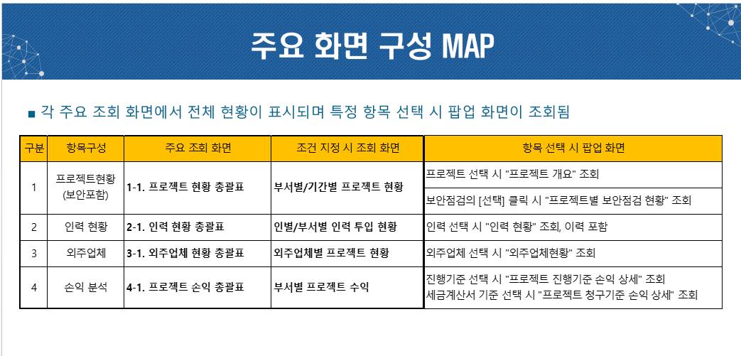

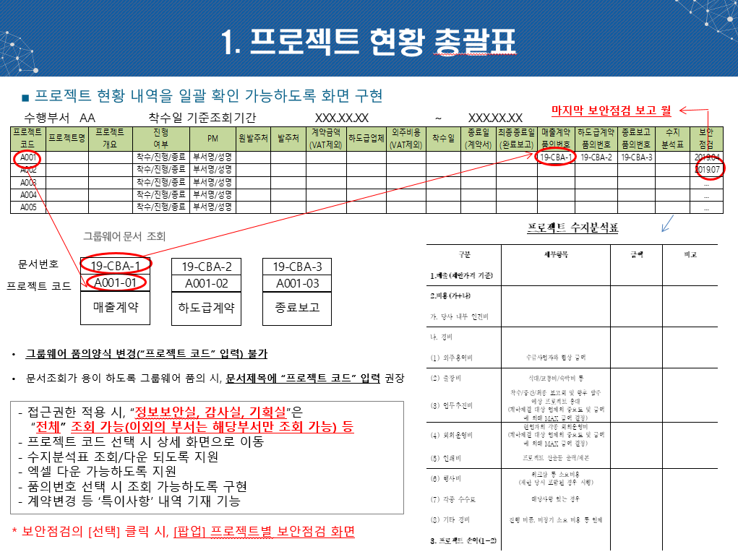

추가개발항목 | 비고
원발주처 | N개 가능(KISLINE연동)?
발주처 | N개 가능(KISLINE연동)?
계약금액(VAT제외) | 합산?
하도급업체 | N개 가능(KISLINE연동)?
외주비용(VAT제외) | N개 가능(KISLINE연동)?
착수일 | 착수일 추가
종료일(계약서) | 프로젝트 계획종료일과 다른가?
최종종료일(완료보고) | 프로젝트 계획종료일과 다른가?
매출계약품의번호 | 품의종류는 fix되지 않음. N개 출력 가능. 클릭하면 GW연동
하도급계약품의번호 | 품의종류는 fix되지 않음. N개 출력 가능. 클릭하면 GW연동
종료보고품의번호 | 품의종류는 fix되지 않음. N개 출력 가능. 클릭하면 GW연동
수지분석표 | 상세 팝업 출력 (신규개발)
보안점검 | 가장 최근 월보안점검 화면 팝업 출력

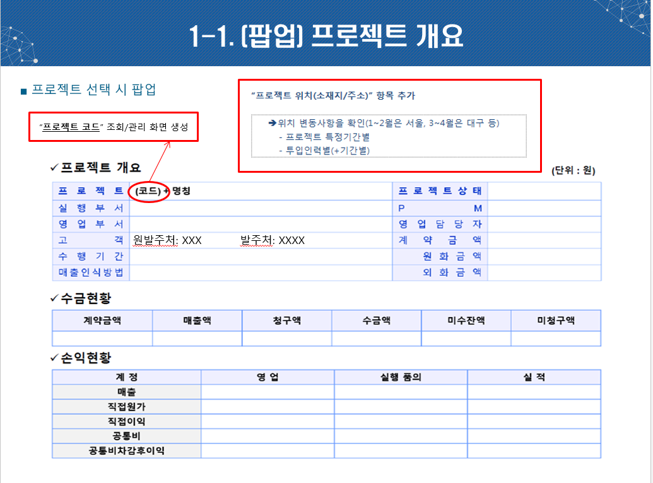

추가개발항목 | 비고
관리 항목 확정 필요함
프로젝트 위치 항목 추가
프로젝트 코드 | 채번룰 변경될 예정임

참조_인력관리
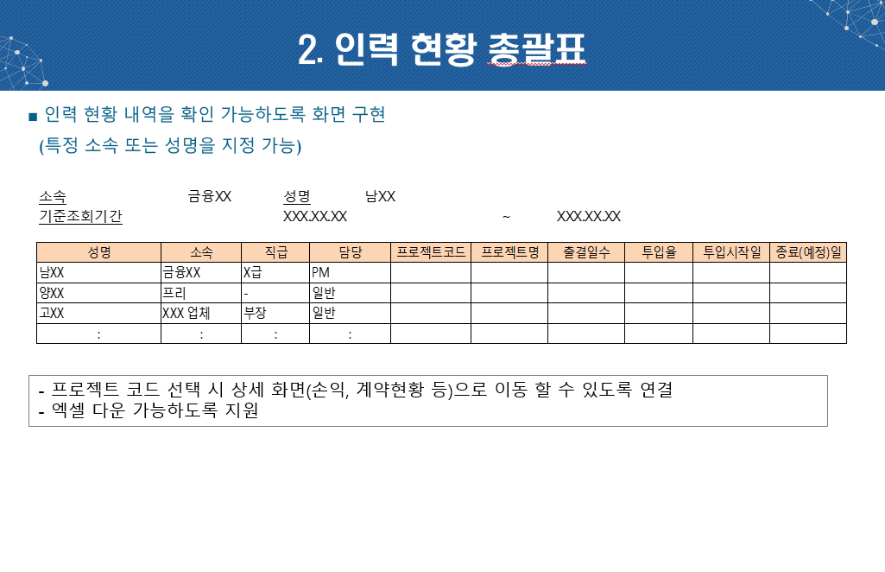

 | 추가개발항목 | 비고
 | 상주/비상주 | 일별

ㅍ

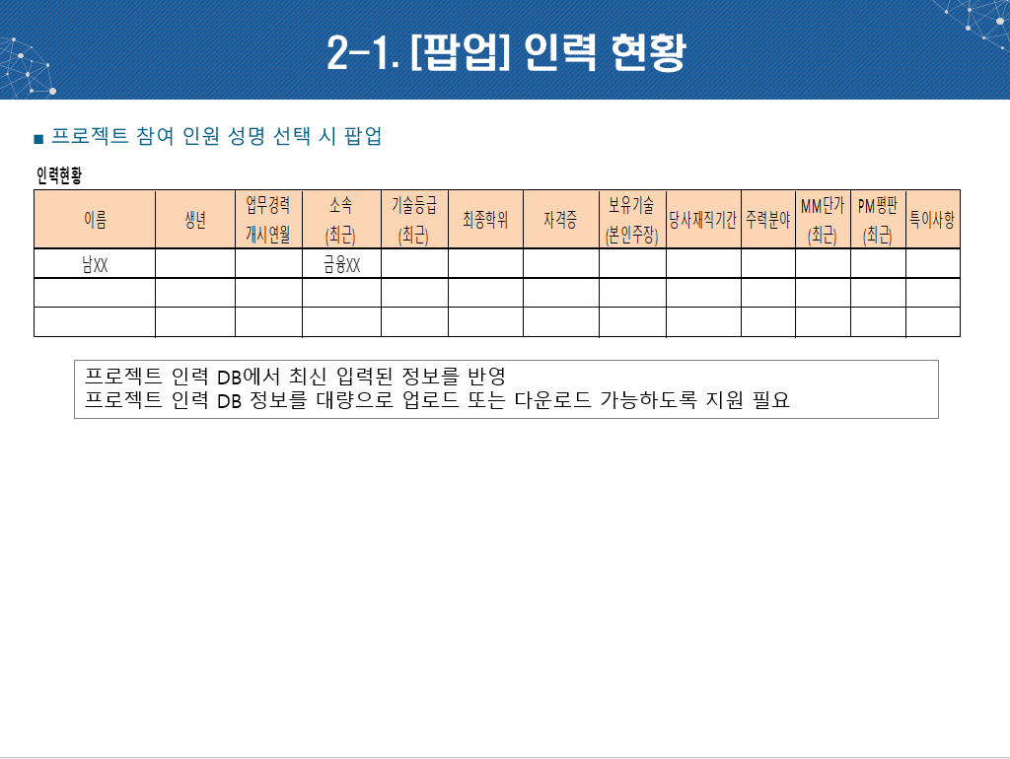

 | 추가개발항목 | 비고
 | 이름 | 개발자명(id)
 | 생년 | 년/월
 | 업무경력 | 년/월
 | 소속 | 회사코드
 | 기술등급 | 기술등급(기초코드)
 | 최종학위 | 최종학위(기초코드) 1
 | 자격증 | 자격증(기초코드) N
 | 보유기술 | 보유기술(기초코드) N
 | 당사재직기간 | 년/월 1
 | 주력분야 | TEXT 1
 | MM단가 | TEXT(숫자) N
 | PM평판 | TEXT N
 | 특이사항 | TEXT

 | *일별 투입기간 및 상주/비상주 여부 추가 되어야 함.

 | 구분 | 상/중/하
 | comment | textarea

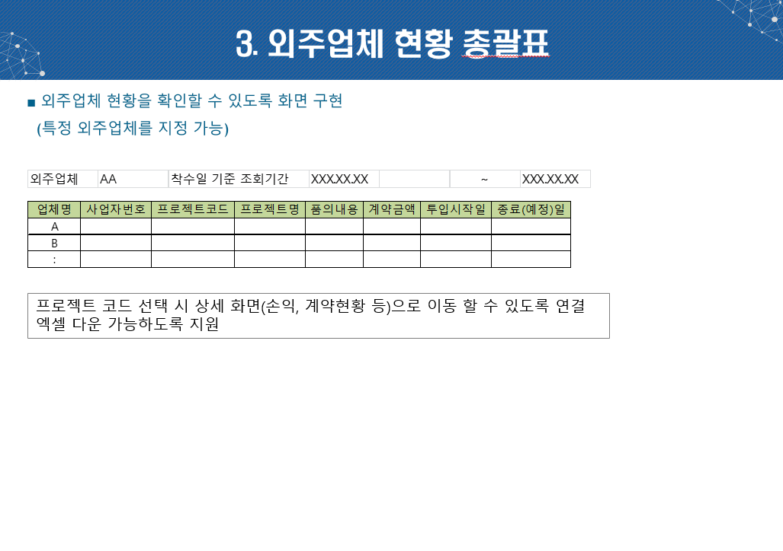

 | 추가개발항목 | 비고
 | 품의내용 | 개발 불필요
 | 계약금액 | 관리 필요한지 확인 필요함
 | 투입시작일 | 투입종료 후 재투입인 경우는?
 | 종료(예정)일

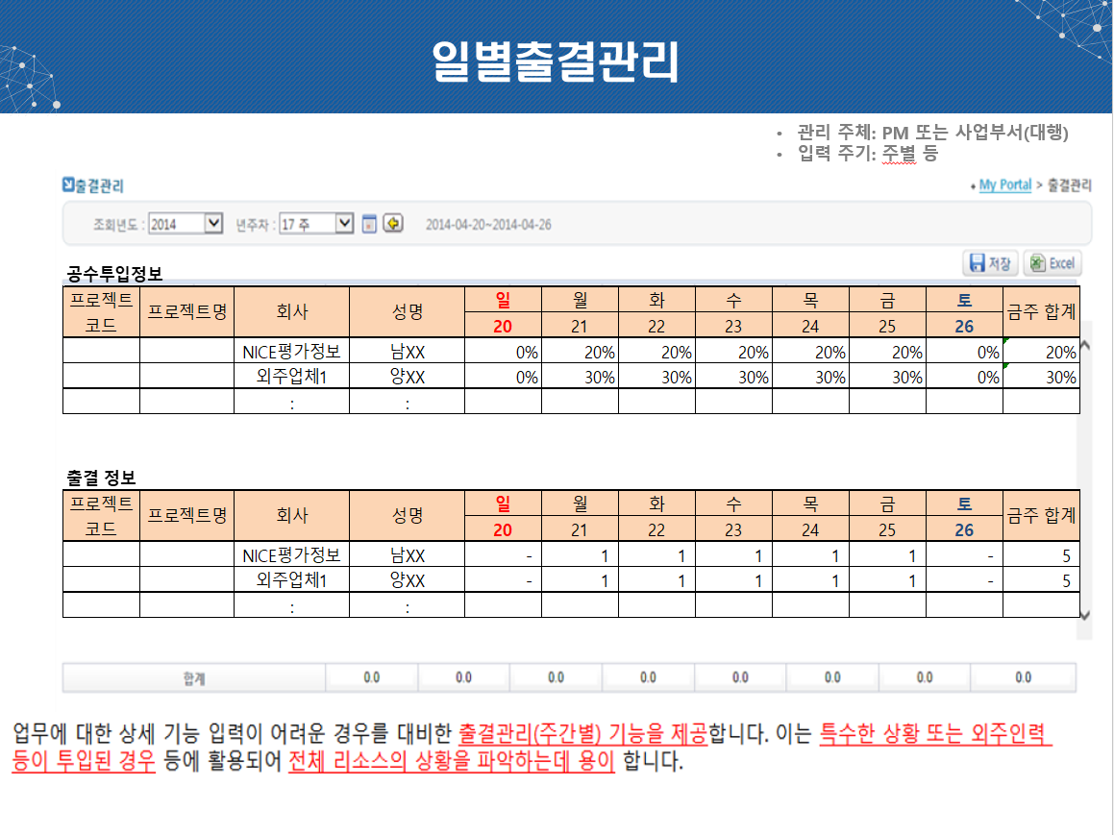

 | 추가개발항목 | 비고
 | 공수투입률 | 비율로 입력 해야하는지 확인 필요함 상주/비상주에 따라 입력이 달라져야 하는가?

참조_손익총괄표
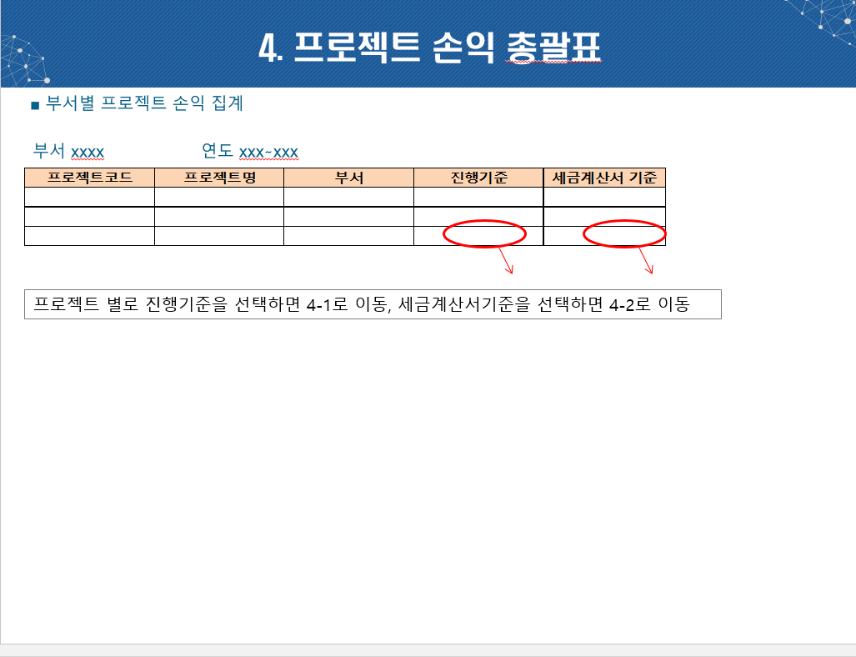

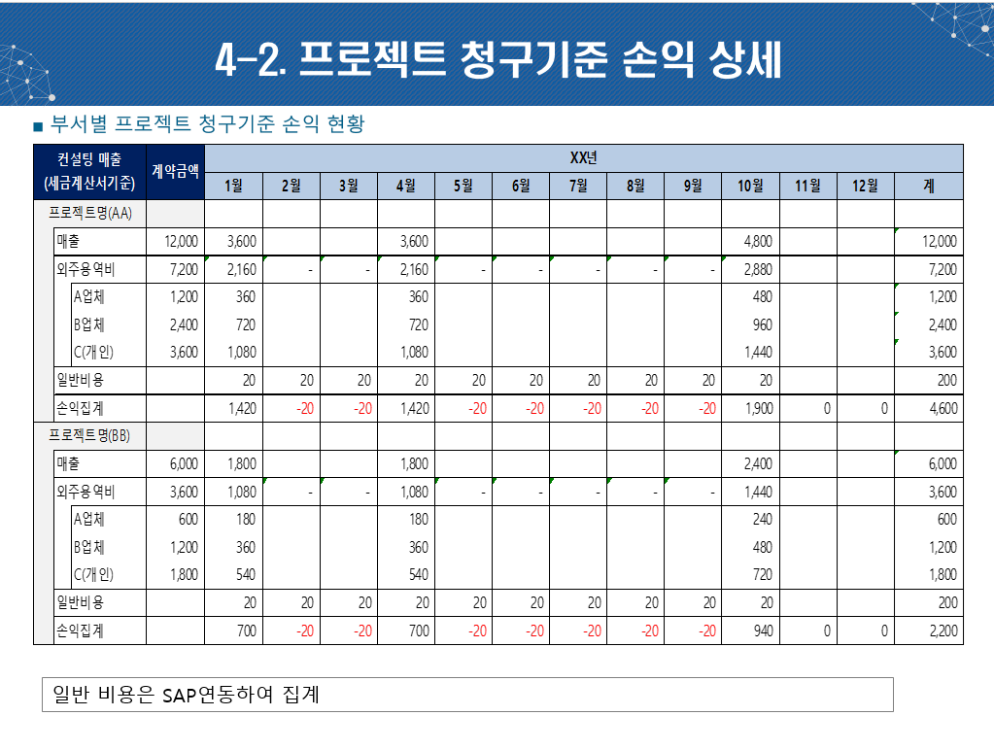

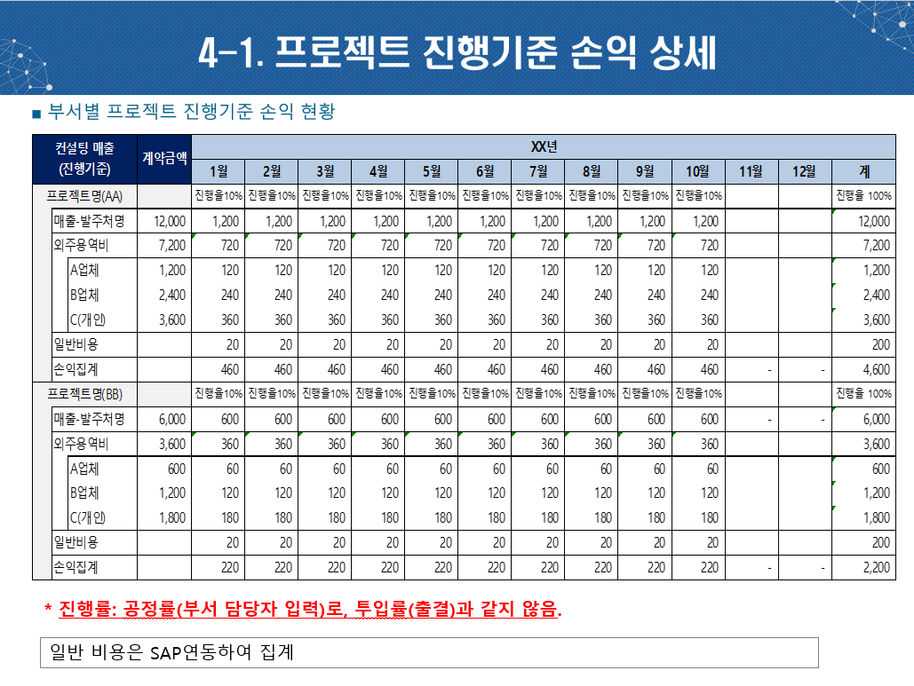

참조_보안점검
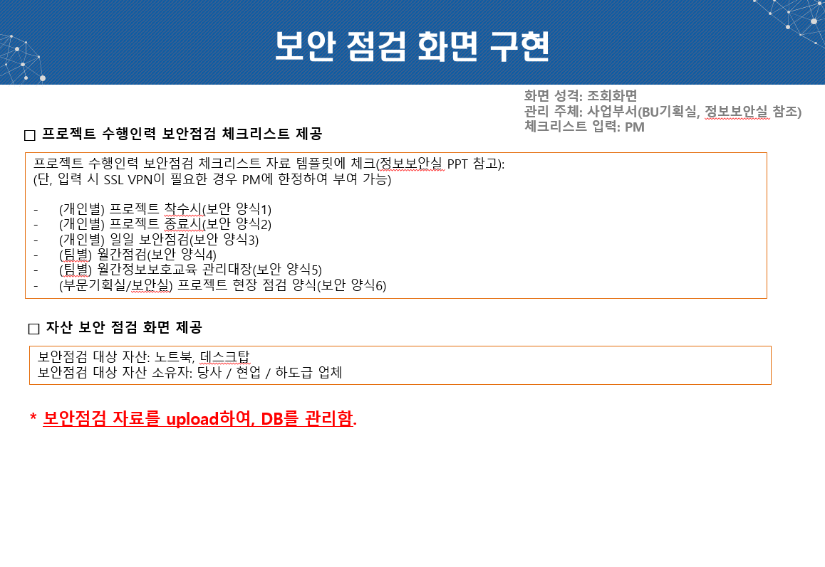
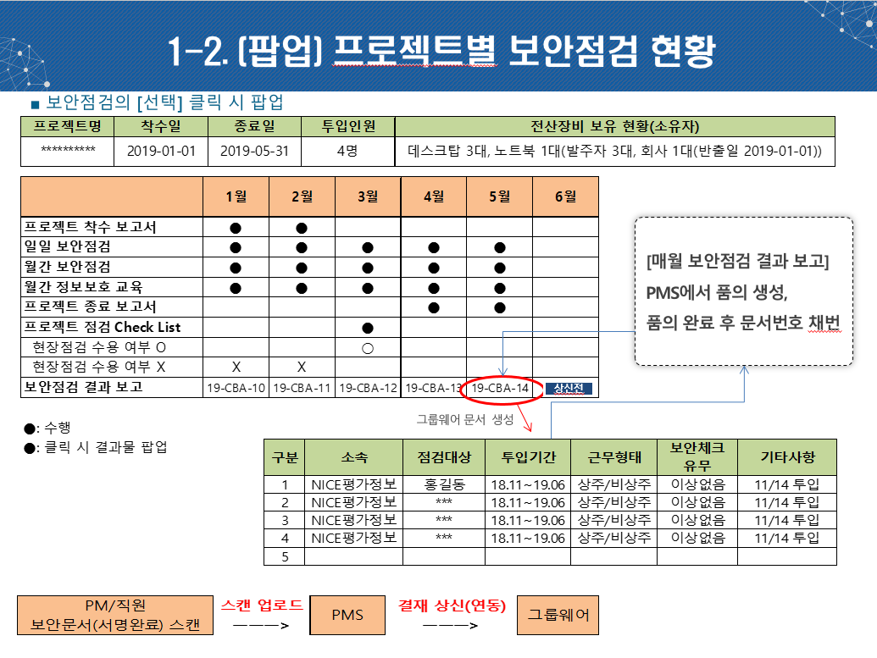
전산장비 보유 현황은 어떻게 입력하는가? 항목 관리 하는지?
보안품의 (월간) 1회 이상 올릴 수 있음.
일일점검은 월에 한번 모아서 올림.
상주/비상주를 관리 해야 하는지 여부는 사업부서에 문의해야 함.
품의가 상신되면 상태를 알아야함. (임시번호라도 알아야함.)
착수보고 : 인별, 일일보안점검 : 일별
착수보고 상태가 : 전체가 다 되면 까만 동그라미, 다 안하면 다르게 표시 해야함.

참조_외주업체평가표
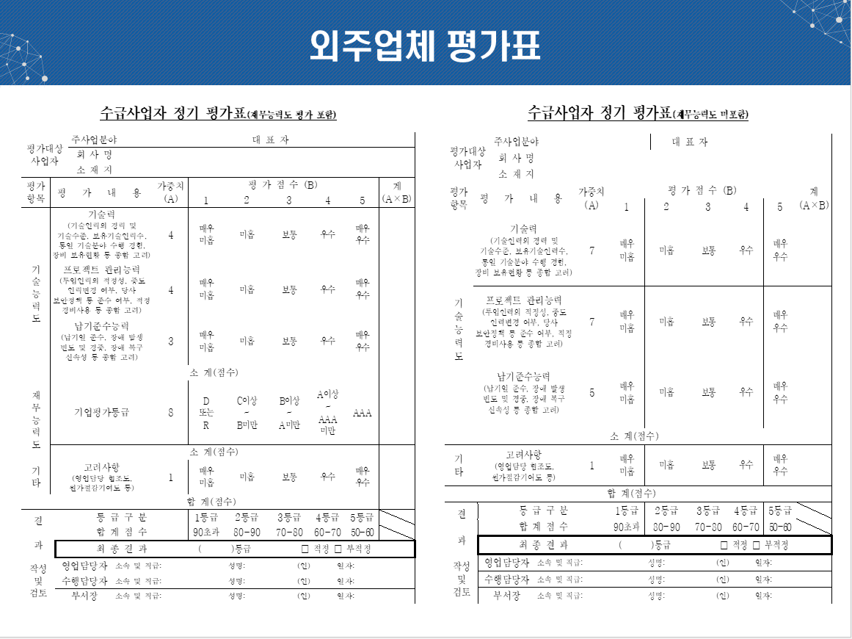
외주업체현황 전자승인 가능? PMS 결재인가?
외주업체 평가는 연간 1번으로 고정되는가? | 여러 번 가능
각각 항목별 입력항목과 연동항목 구분 필요함.
업무평판? | 입력항목

관리항목
평가종류/평가일/업체명/스캔첨부/comment

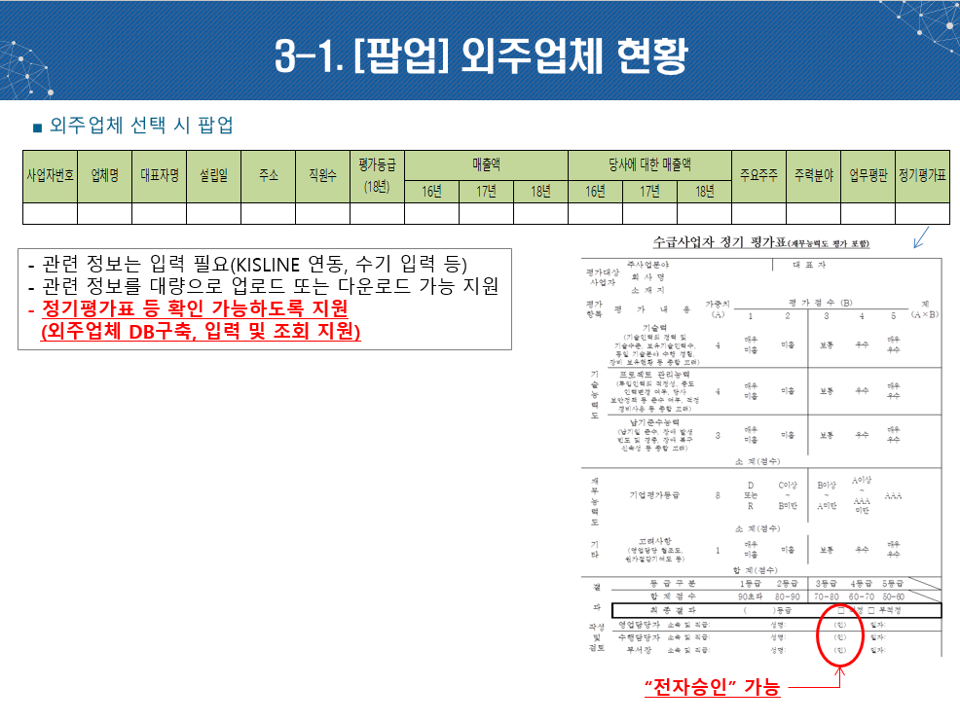

외주업체현황 전자승인 가능? PMS 결재인가?
외주업체 평가는 연간 1번으로 고정되는가?
각각 항목별 입력항목과 연동항목 구분 필요함.
업무평판은 N차수인가?

관리항목(나머지는 KISLINE)
업무평판/정기평가표

